DASHBOARD
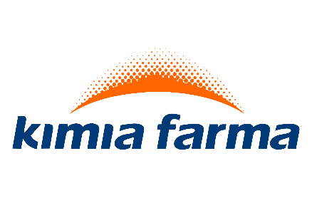
SALES & PROFIT DASHBOARD

Customer Count by Year
 | Total
2021 | 1208
2022 | 1219
2023 | 1430
2024 | 964
TOTAL SALES
TOTAL PROFIT PROFIT

Rp 1.928.888
Rp 247.962

Profit by Year
 | Alat Kesehatan | Obat | Vitamin & Suplemen
2021 | Rp10,239 | Rp18,868 | Rp20,449
2022 | Rp21,016 | Rp21,868 | Rp18,734
2023 | Rp20,391 | Rp28,322 | Rp33,074
2024 | Rp28,439 | Rp8,456 | Rp18,104

Top 5 Customers Profit
 | Total
RS Harapan Sehat | Rp26,443
Klinik Kimia Farma Bandung | Rp28,431
Apotek Prima Medika | Rp38,407
Apotek Sehat Sentosa | Rp42,441
Distributor Farmasi Nusantara | Rp44,765

Sales by Month
 | Total
Des | Rp241,464
Nov | Rp234,013
Sep | Rp219,783
Mar | Rp205,006
Agu | Rp159,044
Mei | Rp155,029
Jun | Rp152,719
Jul | Rp147,238
Apr | Rp137,481
Okt | Rp122,546
Jan | Rp94,925
Feb | Rp59,640

